Sheet1
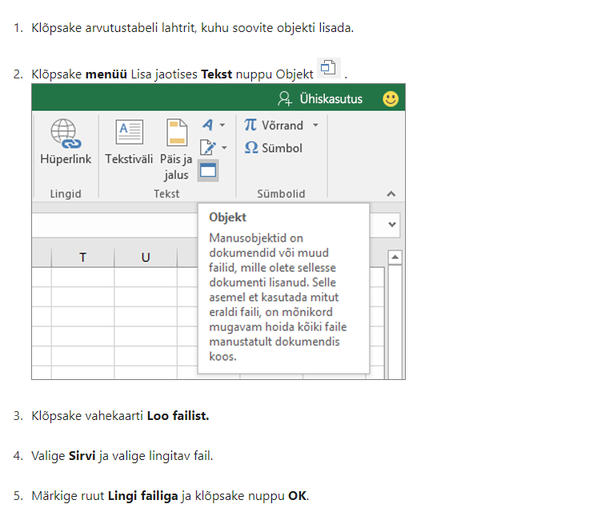
Lisa 2

Päästeameti projektitoetuse lõpparuande vorm

LÕPPARUANNE
Lepingu number | 6.4-2.1/113ML
Projekti nimi | Tuletõrjespordi talvised treeninglaagrid 2024
Projektijuht | Raimu Vaher
Läbiviiv organisatsioon | Eesti Tuletõrjespordi Liit
Aadress, telefon, e-post | Raua 2 Tallinn, 5148565
Toetuse summa | 1212
Projekti kestvuse aeg | Jaan- aprill 2024

PLANEERITUD EESMÄRGID JA TULEMUSED
 | Planeeritud | Tegelik

Eesmärgid | Süsteemse ja järjepideva treeningute läbiviimine. Võimalus uutele tulijatele. Noorteringide ja juhendajate ettevalmistus iseseisvaks treeninguteks. Eesti koondise ettevalmistus rahvusvahelisteks võistlusteks. Treeninguteks konksredeli soetamine. Päästja elukutse propageerimine. | Viidi läbi 2 treeningpäeva kuus, tagades seeläbi süsteemne treeningtoetus. Liitus uusi koolinoori ja juhendajaid. Koondise liikmed said täiendava ettevalmistuse rahvusvahelisteks võislusteks. Soetati uus konksredel, mis andis võimaluse treeningute mitmekülgsemaks läbiviimiseks.
Saavutatud tulemused ja mõju vastavalt taotluses toodud mõõtmisviisile
Sihtgrupi osalus | 30 sportlast ja 2 juhendajat | 35 sportlast, 3 juhendajat

PROJEKTI SIHTGRUPID
Osavõtjate arv | 41
Vanus | 6-52a
Rahvus | Eesti
Liik (õpilased / töötajad, koostööpartnerid, jm) | Õpilased, kutselised ja vabatahtlikud päästjad, päästevaldkonna töötajad.

PROJEKTI TAGASISIDE JA JÄTKUSUUTLIKKUS
Projektis osalejate tagasiside kokkuvõte | Talvised sisetreeningud on väga vajalikud. Annab võimaluse tegutsevatel tuletõrjesportlastel püsivat võistlusvormi hoida. Hoida järjepidevust tuletõrjesportlaste ettevalmistamisel võistlusteks. Paide spordihallis on väga head tingimused treeninguteks. Võimalus liituda uutel liikmetel alustamaks treeningutega ja osaleda korraldavatel võistlusel. Uued juhendajad - eestvedajad said treeningute käigus juhiseid treeningute iseseisaks läbiviimiseks.
Projekti jätkusuutlikkus ja edasise arendamise võimalused | Talviseid sisetreeninguid tuleb järjepidevalt läbi viia, et tagada tuletõrjesportlaste järjepidev treening ja ettevalmistus võistlusteks. Väga hea võimalus liituda uutel sportlastel. Tuleb jätkata talviste treeningutega ja polulariseerida erinevatele sihtguppidele tuletõrjespordi ala, seeläbi kutsuda neid selle spordialaga tegelema.

PROJEKTIMEESKOND
Nr | Meeskonnaliikme nimi ja organisatsioon | Projektis osalemise aeg | Ülesanded, roll ja nende täitmine | Kontaktandmed
1. | Raimu Vaher, Tuletõrjespordi Liit | Jaan- aprill | Koordineerimine
2. | Gert Valdsalu, Paide VTS | Jaan- aprill | Treeningute läbiviimine
3. | Kasper Jürimäe, Päenu Jaagupi TS | Jaan- aprill | Treeningute läbiviimine
4.

KOOSTÖÖORGANISATSIOONID
Nr | Organisatsiooni nimi | Roll projektis | Eraldatud summad

PROJEKTILE ERALDATUD RAHALISTE VAHENDITE KULUARUANNE
Jrk.nr | Kuupäev | Majandustehingu kirjeldus | Päästeameti toetusest kulunud summa | Omaosalus | Link tšekile (vt allpool olevat juhendit)
1 | 2024-04-30 | Spordihalli kasutus | 630.00 | 10.50 | Nr 1394
2 | 2024-03-15 | Konksredel | 532.00 | 29.94 | Nr 10654
3 | 16.04.24 ja 16.05.24 | kütus | 50.00 | 2.59 | 32133-214174, 306632-95
4
5
6
7
8
9
10
11
12
13
14
15
(*) Eelkõige tuleb selgitada, miks kulutused erinevad projektis planeeritutest.

 |  | Kulud kokku | sh. Päästeameti toetuse kulud kokku | sh. kaas- või omafinantseeringu kulud kokku
 |  | 1255.03 | 1212 | 43.03

Dokument allkirjastatakse digitaalselt allkirjaõigusliku isiku poolt.

Komisjoni hinnang :

Juhend tšeki lisamiseks linkimise teel

